상품제안서
시즈넬 선물세트 디퓨저 100ml 플레인 +춘식이 스탠다드 텀블러 베이지 | 상품코드: F29330

 |  |  |  |  |  |  | 02-412-0044 | www.easy1.co.kr
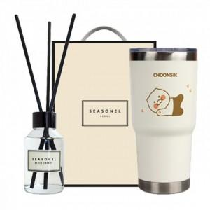

【상세/제작정보】 | 디퓨저 수량 50개당 향 1개 선택 가능. 미선택 시 랜덤 발송. 스티커 제작및 부착 비용 별도 문의. 쇼핑백 900원.

【인쇄/포장옵션】 | 레이저 / 포장지포장

【공급단가】 | 수량 | 50~ | 100~ | 500~ | 1,000~ | 2,000~
*VAT별도 | 단가 | 28,030원 | 27,560원 | 26,860원 | 26,390원 | 25,690원

【상품 URL】 | https://dev.easy1.co.kr:443/src/goods_detail.php?gdno=29330

